прайс-лист в РОС.РУБ.
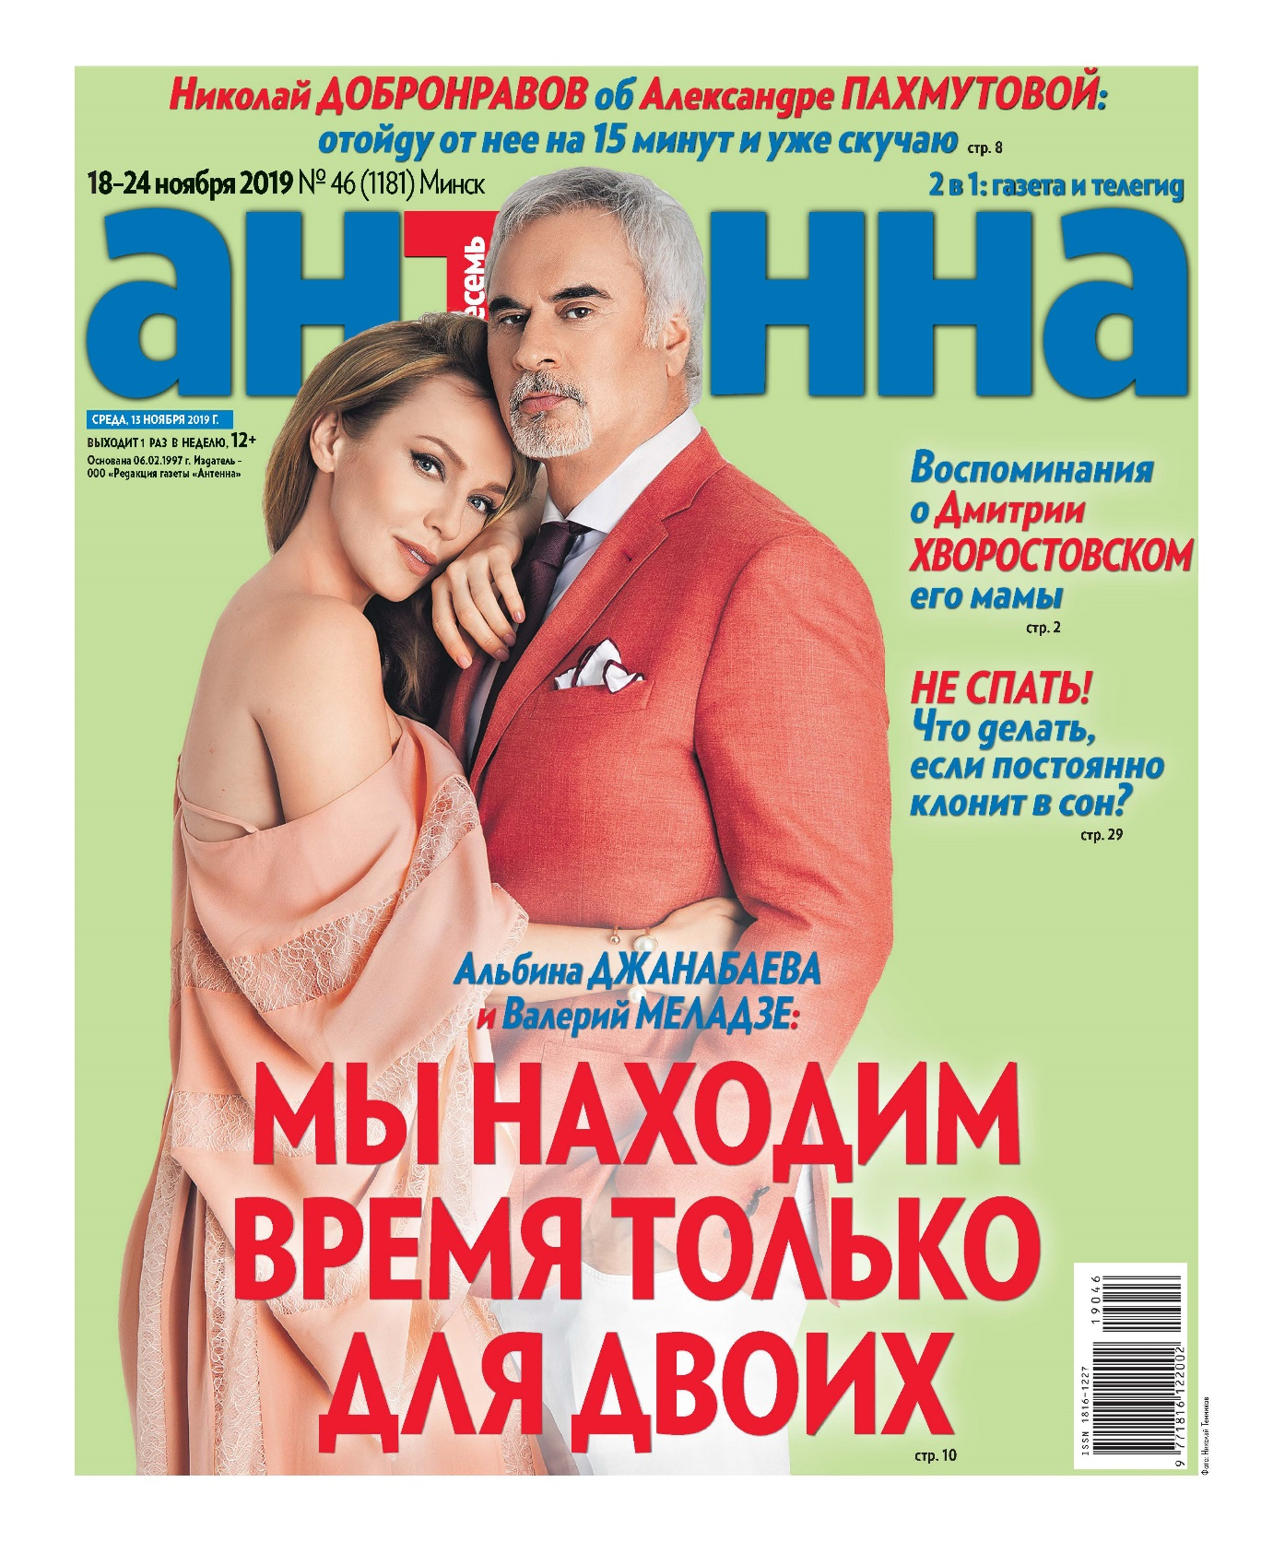
Еженедельный телегид газета "АНТЕННА-ТЕЛЕСЕМЬ" |  |  |  |  |  | ПРАЙС-ЛИСТ |  | УТВЕРЖДАЮ:
 |  |  |  |  |  |  | Директор ООО "Медиа Форвард" (РБ) издание "АНТЕННА-Телесемь"
 |  |  | Уникальный рекламоноситель: |  |  |  |  | _________________Е.В.Цветкова
 |  |  | АНТЕННА-ТЕЛЕСЕМЬ – лидер рынка: самый большой тираж и аудитория среди телегидов Беларуси. |  |  | Информация о телегиде "Антенна-Телесемь":
 |  |  | Наиболее длительный срок воздействия рекламы среди еженедельников |  |  | День выхода |  | среда
 |  |  | Европейский формат газеты: |  |  | Формат |  | газета, В4
 |  |  | формат В4 |  |  | Общая аудитория * |  | 251,13 тыс. чел.
 |  |  | Высокая степень доверия к газете |  |  | Тираж газеты |  | 85 - 90 тыс. экз.
 |  |  | Качественная читательская аудитория |  |  | *согласно коэффициентам читабельности TNS Russia

 |  |  |  | РАСЦЕНКИ НА РАЗМЕЩЕНИЕ РЕКЛАМЫ

 |  |  | Цены указаны в рублях без учета НДС, действительны с 01 декабря 2019 года.
 |  |  | курс Нацбанк РБ рос.рубля | 0.033р. | на 09.12.2019*
*счет выставляется по прайсу в белорусских рублях, переведенному в российские рубли по курсу Нацбанка РБ на день выставления счета
газета "АНТЕННА-ТЕЛЕСЕМЬ" (формат В4)
Доля полосы | размеры, мм (ширина * высота) |  | ЦВЕТ | цвет, спецпозиция (выбор полосы) | ТВ - программа, цвет | Обо всем ("Здоровье", "Туризм", "Образова-ние" и др.) | Большие скидки | Последняя полоса
 | вертикаль-ный макет | горизон-тальный макет
1 | 255*302 | - | 85,705.98 | 94,683.84 | - | - | 55,700.26 | 89,868.96
0.5 | 125*302 | 255*149 | 44,524.18 | 49,188.13 | - | - | 28,936.29 | 38,905.86
0.3333333333 | 82*302 | 255*98 | 29,996.99 | 33,139.33 | - | - | 19,495.10 | 31,454.13
0.25 | 125*149 | 255*73 | 22,647.69 | 25,020.03 | - | - | 14,718.78 | 23,748.15
0.1666666667 | 82*149 | - | 15,141.44 | 16,727.22 | - | - | 9,840.34 | -
0.125 | 82*110 | 125*73 | 11,409.55 | 12,604.91 | - | - | 7,414.97 | 11,963.85
1/12 | - | 82*73 | 7,713.81 | 8,522.07 | - | 4,254.86 | 5,012.80 | -
0.0625 | - | 82*53 | 5,785.21 | - | 5,174.88 | 3,191.44 | - | -
0.0416666667 | - | 82*34 | 3,928.00 | - | - | 2,166.89 | - | -
0.03125 | - | 82*27 | 2,946.23 | - | - | 1,625.24 | - | -

Размер макета на полосе "Играют все", размещение в Суперсканворде - 1/16 доля полосы (88*57 мм) |  |  |  |  | Размер макета на полосе "ТВ-программа, цвет", размещение внизу на левых полосах - 1/16 доля полосы (258*15 мм)
СТОИМОСТЬ РАЗМЕЩЕНИЯ В РУБРИКЕ "Частные объявления", руб.:
частные объявления, строчная реклама |  | частные объявления, в рамке или выделение цветом |  | частные объявления, выделение жирным шрифтом или ЗАГЛАВНЫМИ БУКВАМИ |  | ВНИМАНИЕ! Действует специальное предложение для мелкомодульной рекламы (рубрика "Обо всем"): макеты размером 1/12-1/32 полосы.
45.19 |  | 54.23 |  | 60.25
1 строка = 32 символа

СКИДКИ, % |  |  |  |  |  | При размещении рекламы необходимо предоставить следующие документы:
кол-во публикаций | доля полосы
 | до 1/8 | 1/8-1/6 | 1/4-1/3 | 1/2 | 1/1 | 1. Гарантийное письмо.
1-2 выхода | до 15 | 18 | 20 | 25 | 30 | 2. Свидетельство о регистрации компании, копии документов д.б. заверены.
3-5 выхода | 18 | 20 | 25 | 30 | 35
6-12 выхода | 20 | 22 | 28 | 33 | 38 | 3. Иные документы согласно законодательству РБ.
Для РА предоставляется дополнительная скидка -10%
ТРЕБОВАНИЯ К ОРИГИНАЛ МАКЕТАМ |  |  |  |  |  | ООО "Медиа Форвард", ул. Сурганова, 24 пом. 604, г. Минск, 220005 Р/с BY63TECN30129221600000000010 в ОАО «Технобанк» БИК TECNBY22 г. Минск ул. Якуба Коласа, 4 УНП 192961417, ОКПО 501029875000 ул.Сурганова, д.24, каб. 603 (6-й этаж) УНП 190346206 Р/С № р/с BY13SOMA30120003560101000643 в ЗАО "Идея Банк", код SOMABY22, г.Минск, ул.З.Бядули, 11

При использовании черного цвета - 100% BLACK ( CMYK 0:0:0:100). При других условиях макет должен быть разборный

Готовые макеты принимаются в электронной версии с расширением * сdr (CorelDraw до 15 версии), PSD, ТIFF-Bitmap (Grayscale, CMYK (300 dpi). Макет должен обязательно сопровождаться распечаткой на принтере (600 dpi). ШРИФТ не менее 7 пунктов. |  |  |  |  |  | тел. (+375-17) 211-30-34, 237-46-04
 |  |  |  |  |  | e-mail: reklama@antennatv.by
 |  |  |  |  |  | Ваш персональный менеджер:
 |  |  |  |  |  | __________________________________

 |  |  |  |  |  | e-mail: ___________, тел. моб. +375-_______________

